Лист1
 | https://stepik.org/lesson/8095/step/7?auth=registration&unit=1371

1.2. Выборки | Генеральная совокупность
 |  | Простая случайная выборка |  |  | Simple random sample
 |  | Стратифицированная выборка |  |  | Stratified sample |  |  | делим на группы, а потом вариант 1 из груп, например мужчины и женщины
 |  | Груповая выборка |  |  | Group sample |  |  | делим на группы, выбираем случайным образом групы а потом вариант 1, например районы города, желательно выделять групы без перекосов

1.3. Переменные | Качественные
 |  | непрерывные | пример (рост)
 |  | дискретные | к-во детей (1,2,3,4)

 | Номинативные
 |  | используется для деления на группы, например (1 - ж, 2- м)
 |  | ети цифри как labels они не несут мат информации
 | Ранговые
 |  | не совсем Номинативные, например ранг бегунов, из можно ставнивать, но сказать на сколько он быстрее нельзя

 |  | Количественная -> Номинативная
 |  | рост -> разделить на выше среднего и ниже среднего

 | Основные переменные
 |  | Качественные и количественные
1.4. | гистограма частот
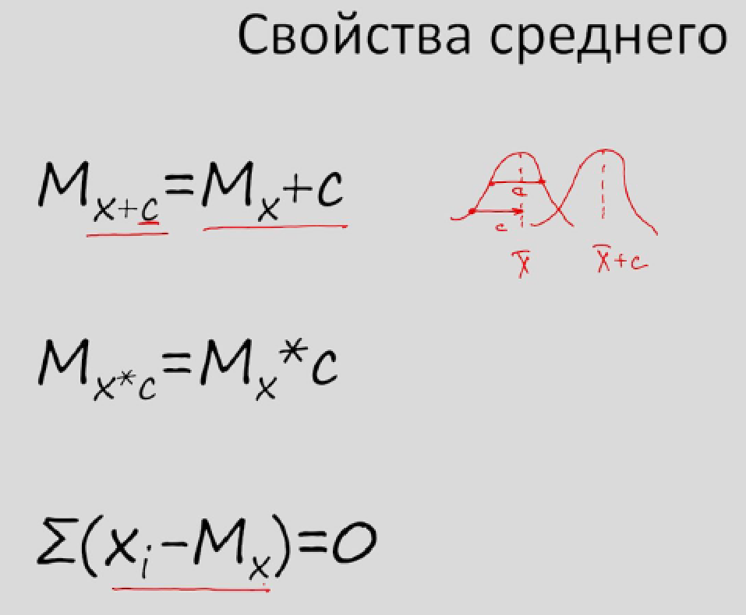
 | Мода (Mode) распределения |  | mode
 | Медиана |  | median
 | Среднее значение |  | mean

 | Если скошеная гистограма или несколько мод или выбросы то среднее значение - заблуждение

1.5. | Мера изменчивости |  | Max-Min | Range
 | Дисперсия |  | Сум((Xi-Xсред)квадр)/N | Variance |  | Сигма=квадр корень из дисперсии
 |  |  |  |  |  | Сигма - генер выборка, sd = выборка
 |  |  | прим - делить на N-1 | связано с степени свободы
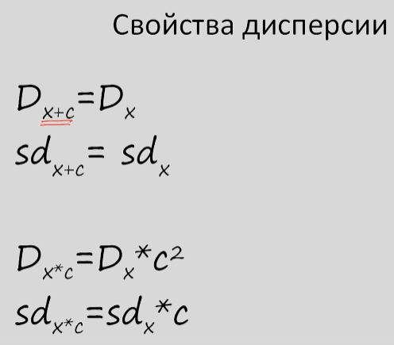
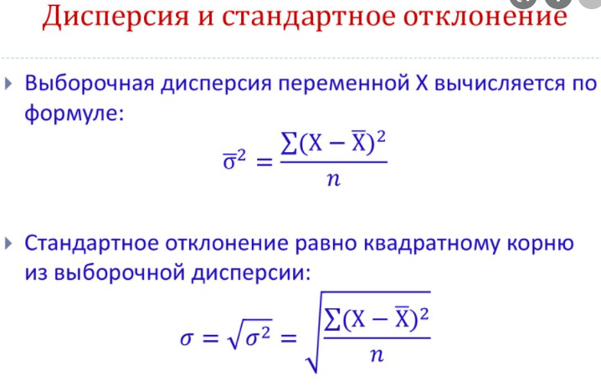

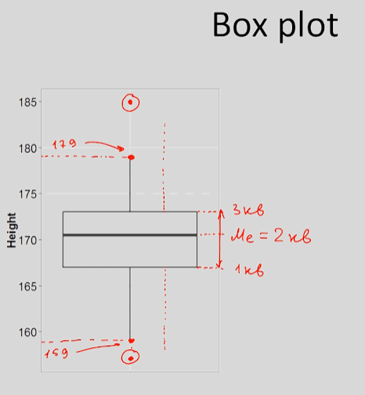
1.6.
 | Квартили распределения и график box-plot
 |  | три точки, делят на 4 части |  |  |  | Пунктиры длина одинакова = 1.5* |1кв-3кв|
 |  |  |  |  |  | до последнего значения которое попало в пуктир - линия
 |  |  |  |  |  | точки которые выше или ниже - точка

 |  |  |  |  |  | Вариант 2
 |  |  |  |  |  | тут просто Max и Min

1.7. |  | Z стандартизация | Avg = 0 |  |  |  | Mz | 1
 |  |  | Стандартное отклонение(смигма дисперсия) = 1 |  |  |  | Dz | 1
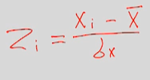

 |  | Правило 2х сигма и т.д.

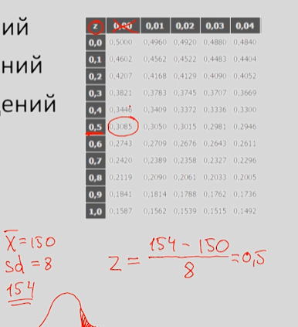
 |  | Вопрос
 |  | сколько наблюдений больше 154?
 |  | таблица Z

 |  | Калькулятор | https://gallery.shinyapps.io/dist_calc/

1.8. |  | Модель | https://gallery.shinyapps.io/CLT_mean/
 |  | Central Limit Theorem for Means

